詳細
郵便番号アプリを新規に作成してサンプルプログラム(VBA)を実行して解説します。

① | 準備

 | まずは、Kintoneにアプリを作成しましょう。

 | ここでは、Kintoneの標準機能を使って普通にCSVから生成します。
 | ご存知の方はざっと読み飛ばしていただければと思います。

 | 全てのチェックボックスをチェックします
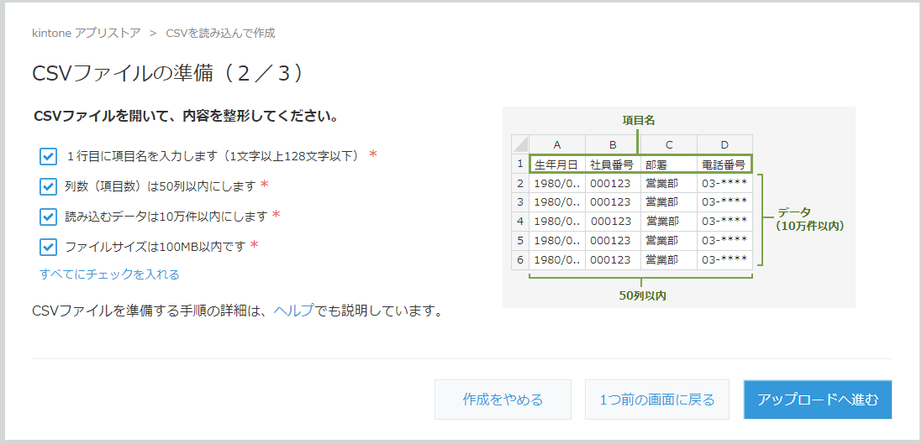

 | ファイル「37KAGAWA_H.CSV」を指定して読み込みます

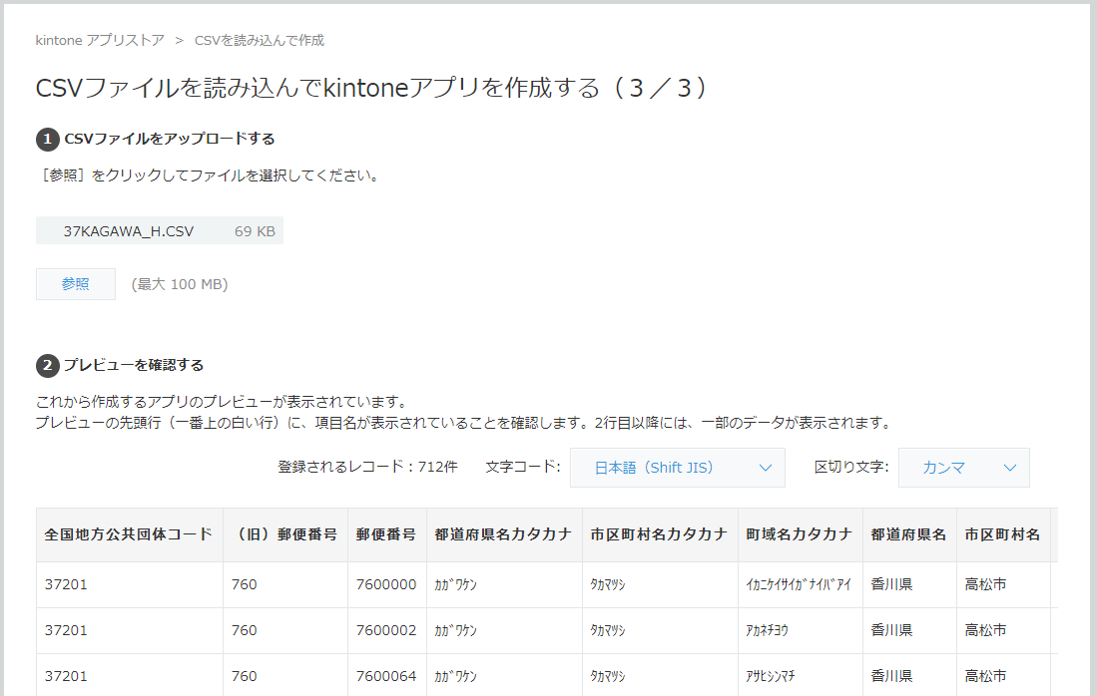

 | 「ラジオボックス」と認識された項目を「文字列（１行）」に変更します

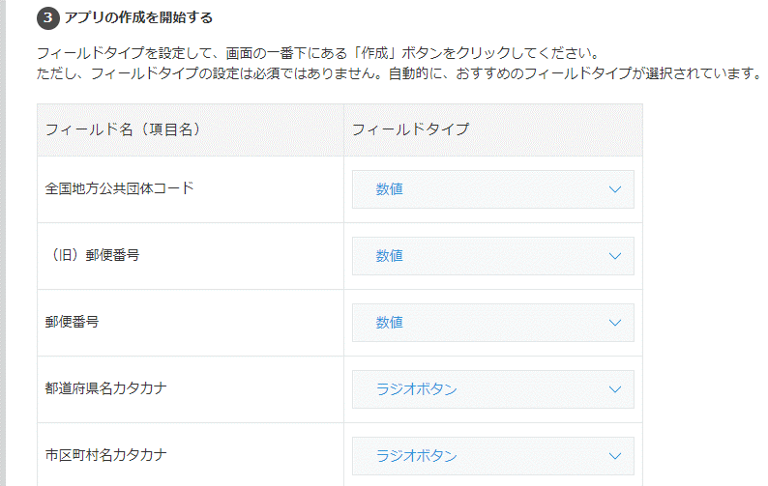

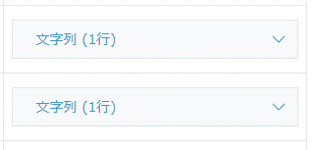

 |  | 以下同様・・・ |  | 以下同様・・・

 | 「作成」ボタンを押すとアプリケーションが作成されます。

 | 最後に、更新処理は「フィールド名」では無く「フィールドコード」名で行うので、同じに設定して下さい。
 | Kintone 標準ではやってくれないので、項目が多いと結構面倒です・・・。
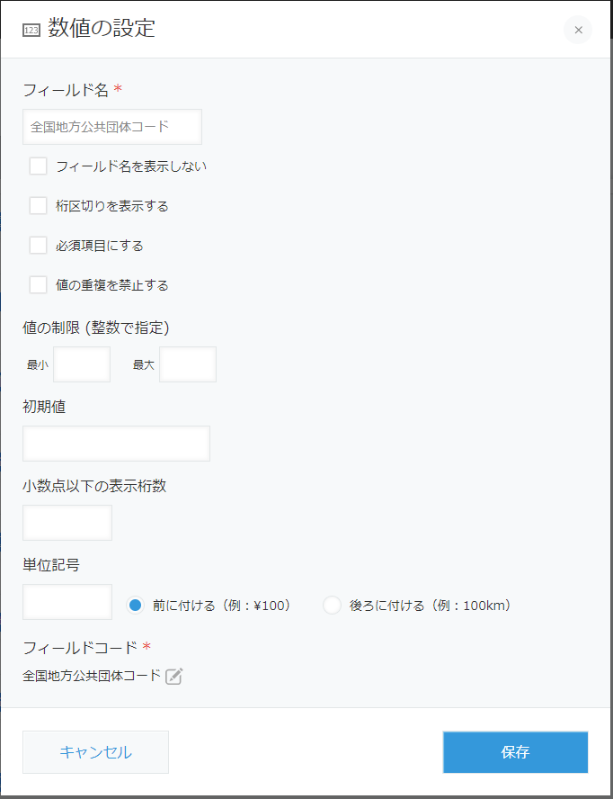

 |  |  | 他の項目も同様に・・・

② | Kintone から Excel へのデータの取得(サンプル１)

 | では、準備が整ったところで早速く作成されたアプリのデータを Excel に読み込んでみましょう

 | 「サンプル１」のシートを開き、アプリケーションを参照する設定を入力します。
 | 「サブドメイン名」と「アプリケーションID」は Kintone でアプリケーションを参照した際の URL の中で確認できます。

 | 「データ取得」ボタンを押します

 | 正常に実行されれば、新しいシートが開いて、全情報が書き出されます。
 | 取得する項目を指定しなかったので、実行したアカウントで取得可能な全項目が取得されます。
 | 「作成者」や「作成日」「$id」等、内部で管理されている項目も取得されます。

③ | データの追加(サンプル２)

 | 新しいデータをアプリケーションに追加してみましょう
 | まずは、郵便番号の他の県を登録してみます。

 | ファイル「41SAGA_H.CSV」をダブルクリックして Excel で開きます(別ブック)
 | なお、ファイルの中身は、オリジナルのCSVの先頭行に項目名を追加しただけのものです。

 | CSVを Excel で開いたら「Alt」＋「F8」でマクロの一覧を表示します。

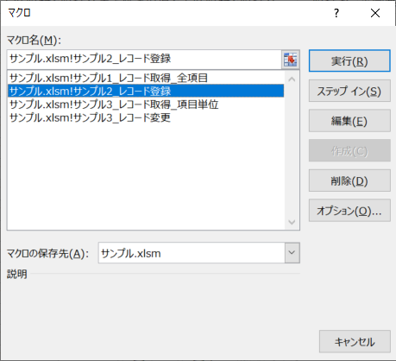

 | 「サンプル.xlsm」の「サンプル２_レコード登録」を選択して実行します。
 | Kintoneへの接続は「サンプル１」のシートを参照しています。

④ | データの変更

 | これが一番活用例が多いと思います。
 | 抽出してきたデータを Excel で書き換えて、Kintone に反映させます。

 | ここでは、半角カタカナを全角カタカナに変更してみます。
 | 更新するにあたって大切なのは、キー（＝レコードを一意に識別できる項目）が必要です。
 | Kintone では内部的に振られるレコードIDの他に、重複を排除した項目もキーとして扱えます。
 | このサンプルでは最初の列をキー項目名として扱います。
 | ここでは、キー項目には「$id」という内部項目を使います。

 | まず、変更前のデータを取得します。
 | 「サンプル３」のシートを表示して、③の要領で「サンプル3_レコード取得_項目指定」を実行します。
 | このサンプルでは先頭行を項目名として認識して取得するようにしています。
 | セルの値を変えれば、他の項目も取得できます。

 | データが取得できたら、適当に値を修正します。
 | カタカナの半角から全角への変換は、Excel の JIS関数で一発でできますね。
 | 加工が簡単なのが Excel の優れたところです。

 | 修正が終わったら、そのシートのまま「サンプル3_レコード変更」マクロを実行します。

 | 実行が完了したら、Kintone のデータ照会で確認してみてください。

⑤ | 解説

 | 以上、とりあえずシンプルなサンプルの例を挙げました。
 | 簡単ですが、「郵便番号アプリ」に特化したものではありませんので、いろいろ応用が考えられると思います。
 | VBA のソースコードは「開発」「Visual Basic」メニューから「標準モジュール」で確認できます。

 | サンプルでは Excel シートとの受け渡しだけでしたが、その他にも、
 | ADOを使って、シートを介さないでデータベースと直接データの受け渡しを行う事も可能です。

 | 自分で Kintone のアプリを開発していて実際にデータを投入してみると、いろいろ修正が入るので、
 | どうしても簡単にデータを修正したくなります。
 | 利用者とのやりとりがほとんどの場合 Excel なので、いちいち CSV に直したりするのが面倒です。
 | マクロを仕込んだ Excel を一般利用者に配賦するのは好ましくありませんので、
 | 汎用的に使える幾つかのバリエーションのマクロを別ブックで作っておくと重宝すると思います。

